【使い方】
【 車両別月報 使用方法 】

1) | まず、行き先マスタを設定します。
 | その月の主要な行き先を5つ挙げて下さい。6つ目は“その他”固定でお願いします。
 | ※各月報シートの行き先でその他を選んだ場合、行き先を「補足」欄に入力してご使用ください。

2) | 「月次集計表」シートのQ1セルにその月の年月を入力します。＜例：“2018/4/1”⇒“2018年4月”＞

3) | 車両ごとに「①」～「⑳」シートに入力していきます。
 | 日にちが31日まで最初に入っているので、もしその月が30日までの場合、31を削除します。
 | ※左上の年月は、2)の月次集計表で入力した年月が表示されます。
 | ※曜日は日にちが入っていない場合、自動的に空欄になります。

 | まず、G1セルに車両の情報（車種や車番）を、L1セルにその車両を運転する人の氏名を入力します。
 | （「月次集計表」シートのリストに表示されます。）

 | そして、その運転手の月給から一日あたりの賃金（日給）と時給を計算し、予め入力しておきます。（★）
 | （最初から日給制或いは時給制の場合は、その賃金を入力してください。）

 | また、あらかじめその月の平均のガソリン代（軽油代）をK4のセルに入力しておきます。

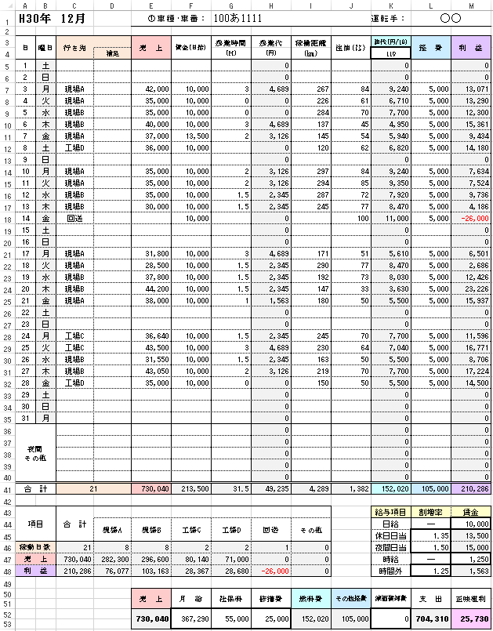

 |  | ★

 | あとは、日々の一日の売上と賃金、残業時間や給油量を入力していきます。
 | ※経費はだいたい一日どのくらいを計上するか、前もって決めておいてください。
 | ※夜間の作業分を稼働日数に含みたくない場合は、C36～40セル（緑枠）の部分に行き先を入力せず
 | その隣のDのセルの部分に入力してください。

 | 最後に、その月の給与や社保料等を入力します。

1) | 全ての車両を入力後、「月次集計表」シートで全体的な利益等の確認をします。

